计划管理
首页
部门计划
不限
查询
返回
新增计划
工作计划管理
计划周期： |  |  | 计划部门：
序号 | 计划周期 | 计划部门 | 计划条数 | 完成计划 | 未完成计划 | 状态 | 填报人 | 填报时间 | 管理
 |  | 填写计划的部门 | 每个周期的计划条数 | 计划标记为已完成的条数 | 计划标记为未完成的条数 | 已提交/未提交 | 计划填写/修改最新的操作人 | 计划填写/修改最新的时间 | 未提交的可以删除，已提交的不能删除；本期若无完成计划，可以一键撤回
1 | 2021.4.18-2021.4.22 | 开发部 | 2 | 0 | 0 | 未提交 |  |  | ×
2 | 2021.4.18-2021.4.22 | 征地部 | 3 | 0 | 0 | 已提交 | 何敏 | 2021-04-18 | 撤回
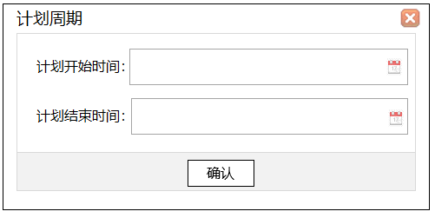
3 | 2021.4.11-2021.4.17 | 开发部 | 4 | 4 | 0 | 已提交 | 侯仪 | 2021-04-18 | 撤回
4 | 2021.4.11-2021.4.17 | 开发部 | 4 | 4 | 0 | 已提交 | 侯仪 | 2021-04-18 | 撤回

查看页面
首页
部门计划
开发部
不限
查询
返回
工作计划明细表
 |  |  |  | 计划部门： | 系统名称：
 |  |  |  |  |  |  |  |  |  | 计划安排 |  | 抄送人 | 完成情况
序号 | 计划周期 | 计划部门 | 计划类别 | 开发类别 | 系统名称 | 功能模块 | 具体功能 | 开发/修改内容 | 附件 | 参与成员 | 计划完成时间 |  | 完成情况 | 操作人 | 操作时间 | 备注
 |  |  |  |  | 拉选系统名称 | 功能模块名称 |  | 开发/修改内容的概述 | 0 | 负责该功能的前端技术姓名 | 计划完成时间 | 负责该功能的前端技术姓名 |  | 自动获取操作人 | 自动获取操作时间
1 | 2021.3.18-2021.3.22 | 开发部 | 本期新增 | 新增 | 沙坪坝区房源管理系统 | 房源库 | 楼盘表 | 房源库楼盘表世状态标记颜色，可以按楼盘及楼盘查看 | 0 | 侯仪，黄榜杰 | 2022-03-19 | 侯仪，黄榜杰 | 未完成
2 |  |  | 本期新增 | 修改 | 沙坪坝区房源管理系统 | 合同管理 | 购买合同 | 合同基本信息录入，合同管理列表 | 0 | 罗云琪，余晶彬 | 2022-03-22 | 罗云琪，余晶彬 | 未完成
3 |  |  | 本期新增 | 修改 | 沙坪坝区房源管理系统 | 合同管理 | 单位调剂 | 合同基本信息录入，合同管理列表 | 0 | 罗云琪，余晶彬 | 2022-03-22 | 罗云琪，余晶彬 | 未完成
4 |  |  | 往期未完成 | 新增 | 沙坪坝区房源管理系统 | 房源管理 | 房源调拔 | 项目申请房源调拔，房源调拔功能 | 0 | 王鹏，邹涛 | 2022-03-22 | 王鹏，邹涛 | 未完成
5 |  |  | 本期新增 | 修改 | 沙坪坝区房源管理系统 | 合同管理 | 购买合同 | 合同基本信息录入，合同管理列表 | 0 | 罗云琪，余晶彬 | 2022-03-22 | 罗云琪，余晶彬 | 已完成 | 罗云琪 | 2022-03-22
默认点进来周期计划，可以拉选往期计划

新增、编辑 (3)
首页
部门计划
提交计划
返回
工作计划明细表

 |  |  |  |  |  |  |  |  |  | 计划安排 |  | 抄送人 | 管理
序号 | 计划周期 | 计划部门 | 计划类别 | 开发类别 | 系统名称 | 功能模块 | 具体功能 | 开发/修改内容 | 附件 | 参与成员 | 计划完成时间
 |  |  |  |  | 拉选系统名称 | 功能模块名称 |  | 开发/修改内容的概述 | 0 | 负责该功能的前端技术姓名 | 计划完成时间 | 负责该功能的前端技术姓名
1 | 2021.3.18-2021.3.22 | 开发部 | 本期新增 | 新增 | 沙坪坝区房源管理系统 | 房源库 | 楼盘表 | 房源库楼盘表世状态标记颜色，可以按楼盘及楼盘查看 | 0 | 侯仪，黄榜杰 | 2022-03-19 | 侯仪，黄榜杰 | 编辑 ×
2 |  |  | 本期新增 | 修改 | 沙坪坝区房源管理系统 | 合同管理 | 购买合同 | 合同基本信息录入，合同管理列表 | 0 | 罗云琪，余晶彬 | 2022-03-22 | 罗云琪，余晶彬 | 编辑 ×
3 |  |  | 往期未完成 | 新增 | 沙坪坝区房源管理系统 | 房源管理 | 房源调拔 | 项目申请房源调拔，房源调拔功能 | 0 | 王鹏，邹涛 | 2022-03-22 | 王鹏，邹涛 | 编辑 ×
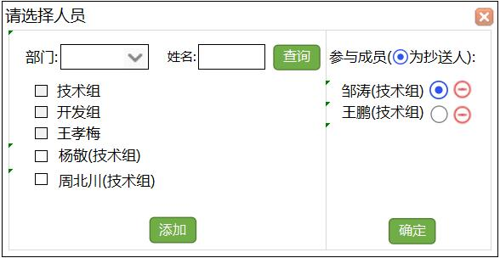
4 |  |  | 本期新增 | 新增 |  |  |  |  | 0 |  | 2022-04-22 |  | 保存

附件
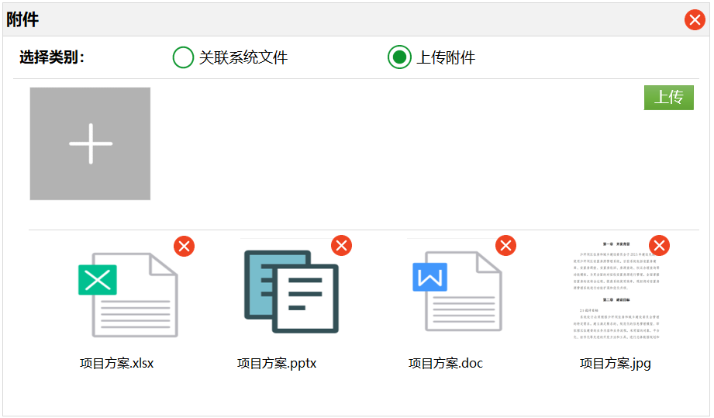
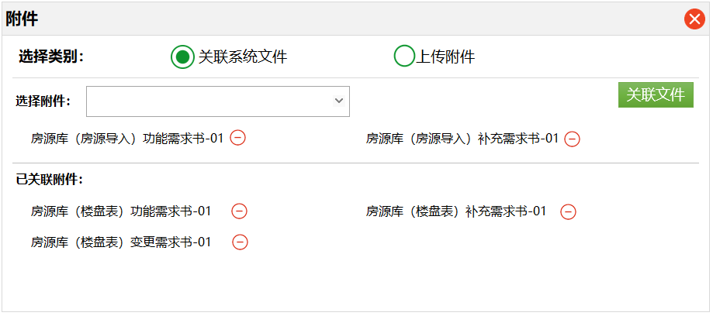
、

查看附件 (2)
首页
项目管理
附件查看
下载
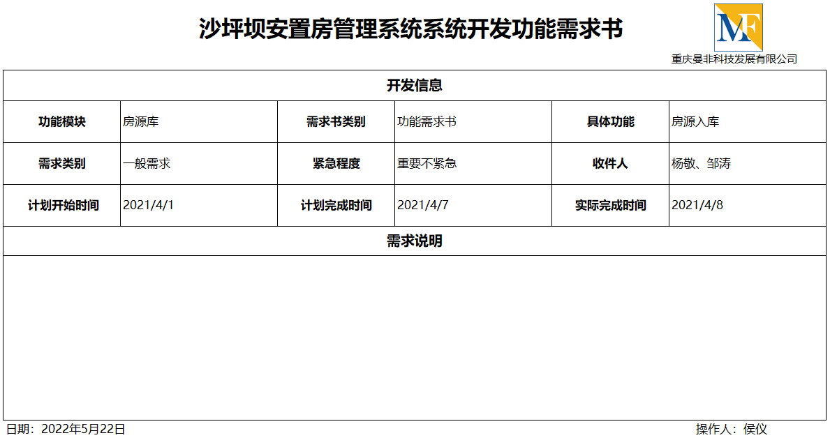
功能需求书
模块页面设计图.png
×
×

安置房管理系统合同.pdf

